关系图
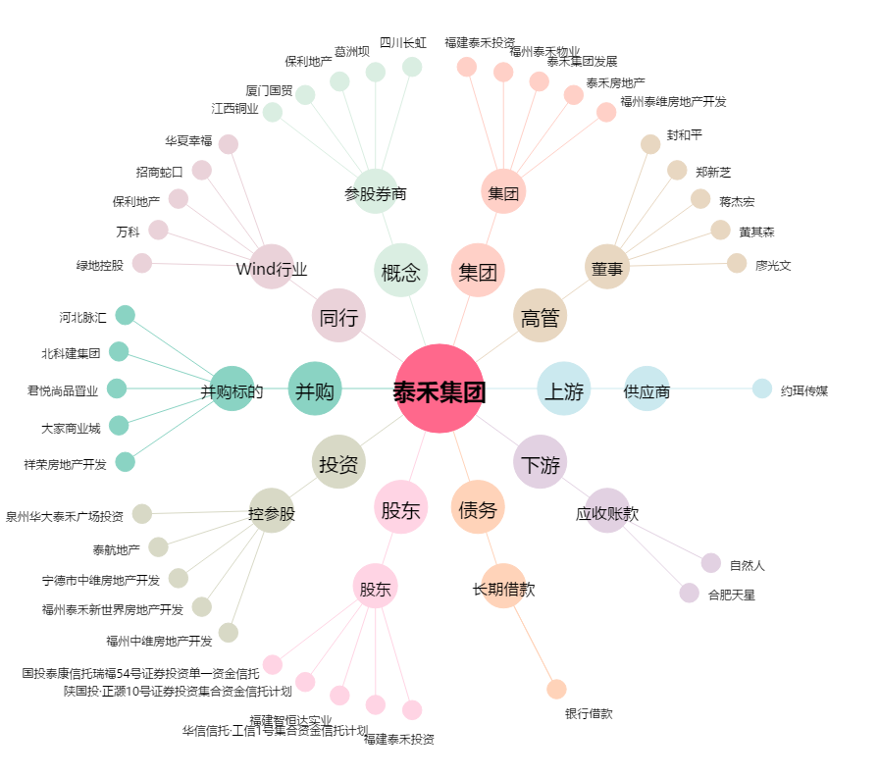
泰禾集团[000732.SZ] - 关系概览图

